Bloque_1
Bloque I. Sobre las tareas que realiza para favorecer la sana convivencia con la comunidad escolar.

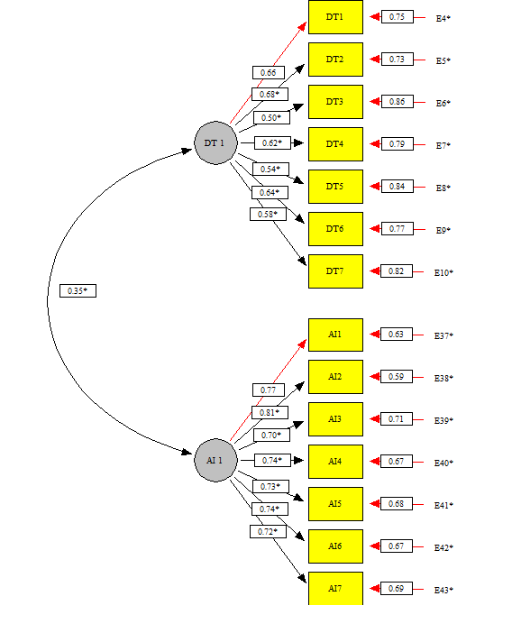
Responde | Reactivo | Pregunta | Alfa de Cronbach sin el reactivo | Correlación total de elementos corregida
Docente o técnico docente | Alfa de Cronbach | Alfa de Cronbach del bloque | 0.758 | 0.000 | Matriz de correlaciones | DT1 | DT2 | DT3 | DT4 | DT5 | DT6 | DT7 | AI1 | AI2 | AI3 | AI4 | AI5 | AI6 | AI7
 | DT1 | Señale qué tan eficaz resultó su práctica al llevar a cabo las siguientes tareas orientadas a favorecer la sana convivencia: Identificar a través del diagnóstico rasgos culturales y lingüísticos... (ver cuestionario .pdf) | 0.717 | 0.527 | DT1 | 1.000
 | DT2 | Señale qué tan eficaz resultó su práctica al llevar a cabo las siguientes tareas orientadas a favorecer la sana convivencia: Realizar acciones establecidas en la Ruta de Mejora Escolar que fomentan el... (ver cuestionario .pdf) | 0.718 | 0.528 | DT2 | 0.384 | 1.000
 | DT3 | Señale qué tan eficaz resultó su práctica al llevar a cabo las siguientes tareas orientadas a favorecer la sana convivencia: Participar con la comunidad escolar en actividades que incluyen las... (ver cuestionario .pdf) | 0.744 | 0.412 | DT3 | 0.347 | 0.289 | 1.000
 | DT4 | Señale qué tan eficaz resultó su práctica al llevar a cabo las siguientes tareas orientadas a favorecer la sana convivencia: Realizar diversas acciones para promover la comunicación con la comunidad escolar. | 0.724 | 0.498 | DT4 | 0.349 | 0.335 | 0.300 | 1.000
 | DT5 | Señale qué tan eficaz resultó su práctica al llevar a cabo las siguientes tareas orientadas a favorecer la sana convivencia: Participar con los alumnos en la construcción de las normas o acuerdos de... (ver cuestionario .pdf) | 0.740 | 0.418 | DT5 | 0.284 | 0.307 | 0.195 | 0.294 | 1.000
 | DT6 | Señale qué tan eficaz resultó su práctica al llevar a cabo las siguientes tareas orientadas a favorecer la sana convivencia: Realizar con la comunidad escolar acciones que promuevan actitudes de... (ver cuestionario .pdf) | 0.722 | 0.510 | DT6 | 0.324 | 0.358 | 0.294 | 0.396 | 0.316 | 1.000
 | DT7 | Señale qué tan eficaz resultó su práctica al llevar a cabo las siguientes tareas orientadas a favorecer la sana convivencia: Realizar adecuaciones a la planeación que atiendan las barreras para el... (ver cuestionario .pdf) | 0.735 | 0.449 | DT7 | 0.347 | 0.373 | 0.212 | 0.272 | 0.273 | 0.302 | 1.000
Autoridad inmediata | Alfa de Cronbach | Alfa de Cronbach del bloque | 0.883 | 0.000 | AI1 | 0.185 | 0.137 | 0.106 | 0.128 | 0.113 | 0.114 | 0.135 | 1.000 |  |  |  |  |  |  | RMSEA = 0.043
 | AI1 | Señale qué tan eficaz resultó la práctica del docente o técnico docente a su cargo al llevar a cabo las siguientes tareas orientadas a favorecer la sana convivencia: Identificar a través del diagnóstico... (ver cuestionario .pdf) | 0.865 | 0.683 | AI2 | 0.136 | 0.185 | 0.090 | 0.131 | 0.122 | 0.123 | 0.143 | 0.584 | 1.000
 | AI2 | Señale qué tan eficaz resultó la práctica del docente o técnico docente a su cargo al llevar a cabo las siguientes tareas orientadas a favorecer la sana convivencia: Realizar acciones establecidas en... (ver cuestionario .pdf) | 0.861 | 0.712 | AI3 | 0.125 | 0.119 | 0.165 | 0.129 | 0.098 | 0.119 | 0.109 | 0.542 | 0.518 | 1.000
 | AI3 | Señale qué tan eficaz resultó la práctica del docente o técnico docente a su cargo al llevar a cabo las siguientes tareas orientadas a favorecer la sana convivencia: Participar con la comunidad escolar... (ver cuestionario .pdf) | 0.870 | 0.639 | AI4 | 0.115 | 0.124 | 0.098 | 0.172 | 0.104 | 0.123 | 0.114 | 0.515 | 0.535 | 0.516 | 1.000
 | AI4 | Señale qué tan eficaz resultó la práctica del docente o técnico docente a su cargo al llevar a cabo las siguientes tareas orientadas a favorecer la sana convivencia: Realizar diversas acciones para... (ver cuestionario .pdf) | 0.866 | 0.676 | AI5 | 0.106 | 0.122 | 0.076 | 0.120 | 0.153 | 0.110 | 0.106 | 0.497 | 0.548 | 0.465 | 0.518 | 1.000
 | AI5 | Señale qué tan eficaz resultó la práctica del docente o técnico docente a su cargo al llevar a cabo las siguientes tareas orientadas a favorecer la sana convivencia: Participar con los alumnos en la... (ver cuestionario .pdf) | 0.868 | 0.662 | AI6 | 0.105 | 0.126 | 0.086 | 0.131 | 0.097 | 0.138 | 0.101 | 0.491 | 0.531 | 0.504 | 0.576 | 0.545 | 1.000
 | AI6 | Señale qué tan eficaz resultó la práctica del docente o técnico docente a su cargo al llevar a cabo las siguientes tareas orientadas a favorecer la sana convivencia: Realizar con la comunidad escolar... (ver cuestionario .pdf) | 0.866 | 0.676 | AI7 | 0.133 | 0.146 | 0.083 | 0.113 | 0.110 | 0.109 | 0.208 | 0.541 | 0.571 | 0.454 | 0.490 | 0.513 | 0.496 | 1.000
 | AI7 | Señale qué tan eficaz resultó la práctica del docente o técnico docente a su cargo al llevar a cabo las siguientes tareas orientadas a favorecer la sana convivencia: Realizar adecuaciones a la ... (ver cuestionario .pdf) | 0.869 | 0.657

Bloque_2
Bloque II. Sobre el cumplimiento de la normativa vigente para la labor docente.

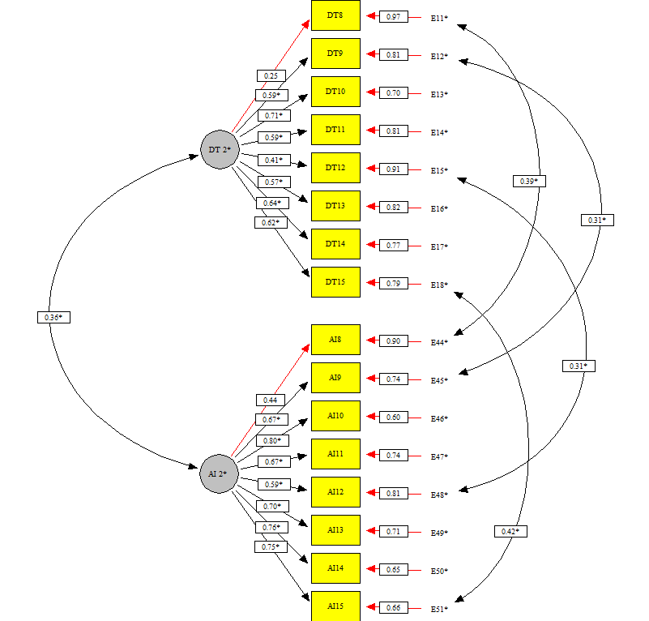
Responde | Reactivo | Pregunta | Alfa de Cronbach sin el reactivo | Correlación total de elementos corregida
Docente o técnico docente | Alfa de Cronbach | Alfa de Cronbach del bloque | 0.697 | 0.000 | Matriz de correlaciones | DT8 | DT9 | DT10 | DT11 | DT12 | DT13 | DT14 | DT15 | AI8 | AI9 | AI10 | AI11 | AI12 | AI13 | AI14 | AI15
 | DT8 | Tomando en cuenta la normativa vigente, señale la frecuencia con la que cumplió con las siguientes tareas: Asistir todos los días establecidos en el calendario escolar. | 0.704 | 0.189 | DT8 | 1.000
 | DT9 | Tomando en cuenta la normativa vigente, señale la frecuencia con la que cumplió con las siguientes tareas: Iniciar las clases con puntualidad. | 0.669 | 0.388 | DT9 | 0.045 | 1.000
 | DT10 | Tomando en cuenta la normativa vigente, señale la frecuencia con la que cumplió con las siguientes tareas: Utilizar todo el tiempo escolar en actividades para el aprendizaje de los alumnos. | 0.651 | 0.474 | DT10 | 0.067 | 0.342 | 1.000
 | DT11 | Señale qué tan eficaz resultó su labor docente al llevar a cabo las siguientes tareas, considerando la normativa vigente: Realizar su práctica con apego a los acuerdos normativos (592 y 696). | 0.657 | 0.437 | DT11 | 0.157 | 0.255 | 0.342 | 1.000
 | DT12 | Señale qué tan eficaz resultó su labor docente al llevar a cabo las siguientes tareas, considerando la normativa vigente: Utilizar sistemáticamente los libros de texto disponibles para el logro de los aprendizajes esperados. | 0.691 | 0.315 | DT12 | 0.114 | 0.185 | 0.220 | 0.223 | 1.000
 | DT13 | Señale qué tan eficaz resultó su labor docente al llevar a cabo las siguientes tareas, considerando la normativa vigente: Realizar actividades que favorecen la participación de todos los alumnos en el trabajo en clase. | 0.666 | 0.393 | DT13 | 0.122 | 0.256 | 0.323 | 0.277 | 0.134 | 1.000
 | DT14 | Señale qué tan eficaz resultó su labor docente al llevar a cabo las siguientes tareas, considerando la normativa vigente: Aplicar estrategias que favorecen el desarrollo de habilidades de lectura y escritura. | 0.645 | 0.481 | DT14 | 0.133 | 0.247 | 0.307 | 0.260 | 0.242 | 0.264 | 1.000
 | DT15 | Señale qué tan eficaz resultó su labor docente al llevar a cabo las siguientes tareas, considerando la normativa vigente: Aplicar estrategias que favorecen el desarrollo del pensamiento matemático. | 0.653 | 0.447 | DT15 | 0.143 | 0.245 | 0.288 | 0.255 | 0.183 | 0.245 | 0.432 | 1.000
Autoridad inmediata | Alfa de Cronbach | Alfa de Cronbach del bloque | 0.847 | 0.000 | AI8 | 0.268 | 0.056 | 0.031 | 0.066 | 0.073 | 0.044 | 0.069 | 0.082 | 1.000 |  |  |  |  |  |  |  | RMSEA = 0.050
 | AI8 | Tomando en cuenta la normativa vigente, señale la frecuencia con la que el docente o técnico docente a su cargo cumplió con las siguientes tareas: Asistir todos los días establecidos en el calendario escolar | 0.846 | 0.427 | AI9 | 0.072 | 0.232 | 0.117 | 0.093 | 0.074 | 0.094 | 0.103 | 0.105 | 0.311 | 1.000
 | AI9 | Tomando en cuenta la normativa vigente, señale la frecuencia con la que el docente o técnico docente a su cargo cumplió con las siguientes tareas: Iniciar las clases con puntualidad. | 0.831 | 0.567 | AI10 | 0.065 | 0.137 | 0.207 | 0.135 | 0.094 | 0.129 | 0.124 | 0.108 | 0.309 | 0.512 | 1.000
 | AI10 | Tomando en cuenta la normativa vigente, señale la frecuencia con la que el docente o técnico docente a su cargo cumplió con las siguientes tareas: Utilizar todo el tiempo escolar en actividades para el aprendizaje de los alumnos. | 0.820 | 0.662 | AI11 | 0.083 | 0.108 | 0.130 | 0.201 | 0.081 | 0.125 | 0.117 | 0.093 | 0.339 | 0.393 | 0.479 | 1.000
 | AI11 | Señale qué tan eficaz resultó la labor del docente o técnico docente a su cargo al llevar a cabo las siguientes tareas, considerando la normativa vigente: Realizar su práctica con apego a los acuerdos normativos (592 y 696). | 0.828 | 0.589 | AI12 | 0.074 | 0.081 | 0.086 | 0.085 | 0.245 | 0.051 | 0.129 | 0.091 | 0.279 | 0.361 | 0.417 | 0.399 | 1.000
 | AI12 | Señale qué tan eficaz resultó la labor del docente o técnico docente a su cargo al llevar a cabo las siguientes tareas, considerando la normativa vigente: Utilizar sistemáticamente los libros de... (ver cuestionario .pdf) | 0.836 | 0.530 | AI13 | 0.064 | 0.103 | 0.122 | 0.106 | 0.047 | 0.185 | 0.096 | 0.090 | 0.308 | 0.416 | 0.517 | 0.438 | 0.373 | 1.000
 | AI13 | Señale qué tan eficaz resultó la labor del docente o técnico docente a su cargo al llevar a cabo las siguientes tareas, considerando la normativa vigente: Realizar actividades que favorecen la... (ver cuestionario .pdf) | 0.825 | 0.609 | AI14 | 0.073 | 0.097 | 0.114 | 0.100 | 0.103 | 0.104 | 0.239 | 0.127 | 0.311 | 0.404 | 0.486 | 0.421 | 0.420 | 0.462 | 1.000
 | AI14 | Señale qué tan eficaz resultó la labor del docente o técnico docente a su cargo al llevar a cabo las siguientes tareas, considerando la normativa vigente: Aplicar estrategias que favorecen el... (ver cuestionario .pdf) | 0.821 | 0.645 | AI15 | 0.073 | 0.105 | 0.107 | 0.097 | 0.079 | 0.104 | 0.140 | 0.275 | 0.306 | 0.407 | 0.487 | 0.427 | 0.383 | 0.467 | 0.618 | 1.000
 | AI15 | Señale qué tan eficaz resultó la labor del docente o técnico docente a su cargo al llevar a cabo las siguientes tareas, considerando la normativa vigente: Aplicar estrategias que favorecen el desarrollo del pensamiento matemático | 0.822 | 0.638

Bloque_3
Bloque III. Sobre la vinculación con diversos actores que apoyan el logro de la tarea educativa.

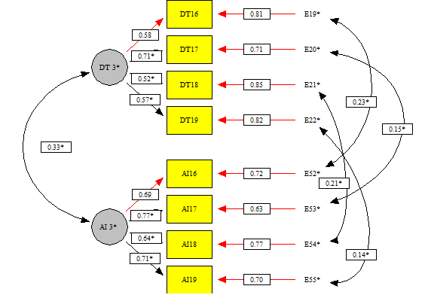
Responde | Reactivo | Pregunta | Alfa de Cronbach sin el reactivo | Correlación total de elementos corregida
Docente o técnico docente | Alfa de Cronbach | Alfa de Cronbach del bloque | 0.649 | 0.000 | Matriz de correlaciones | DT16 | DT17 | DT18 | DT19 | AI16 | AI17 | AI18 | AI19
 | DT16 | Señale qué tan eficaz resultó su práctica al llevar a cabo las siguientes actividades para la vinculación con otros actores educativos e instancias que apoyan la tarea educativa. Establecer acuerdos o... (ver cuestionario .pdf) | 0.591 | 0.413 | DT16 | 1.000
 | DT17 | Señale qué tan eficaz resultó su práctica al llevar a cabo las siguientes actividades para la vinculación con otros actores educativos e instancias que apoyan la tarea educativa. Implementar acciones de... (ver cuestionario .pdf) | 0.544 | 0.485 | DT17 | 0.374 | 1.000
 | DT18 | Señale qué tan eficaz resultó su práctica al llevar a cabo las siguientes actividades para la vinculación con otros actores educativos e instancias que apoyan la tarea educativa. Participar con la... (ver cuestionario .pdf) | 0.599 | 0.401 | DT18 | 0.280 | 0.317 | 1.000
 | DT19 | Señale qué tan eficaz resultó su práctica al llevar a cabo las siguientes actividades para la vinculación con otros actores educativos e instancias que apoyan la tarea educativa. Desarrollar con el... (ver cuestionario .pdf) | 0.588 | 0.422 | DT19 | 0.275 | 0.363 | 0.303 | 1.000
Autoridad inmediata | Alfa de Cronbach | Alfa de Cronbach del bloque | 0.781 | 0.000 | AI16 | 0.209 | 0.125 | 0.086 | 0.094 | 1.000 |  |  |  | RMSEA = 0.024
 | AI16 | Señale qué tan eficaz resultó la práctica del docente o técnico docente a su cargo al llevar a cabo las siguientes actividades para la vinculación con otros actores educativos e instancias que apoyan... (ver cuestionario .pdf) | 0.733 | 0.576 | AI17 | 0.130 | 0.194 | 0.097 | 0.129 | 0.504 | 1.000
 | AI17 | Señale qué tan eficaz resultó la práctica del docente o técnico docente a su cargo al llevar a cabo las siguientes actividades para la vinculación con otros actores educativos e instancias que apoyan... (ver cuestionario .pdf) | 0.711 | 0.619 | AI18 | 0.114 | 0.110 | 0.182 | 0.094 | 0.448 | 0.451 | 1.000
 | AI18 | Señale qué tan eficaz resultó la práctica del docente o técnico docente a su cargo al llevar a cabo las siguientes actividades para la vinculación con otros actores educativos e instancias que apoyan ... (ver cuestionario .pdf) | 0.742 | 0.557 | AI19 | 0.112 | 0.128 | 0.093 | 0.168 | 0.447 | 0.523 | 0.460 | 1.000
 | AI19 | Señale qué tan eficaz resultó la práctica del docente o técnico docente a su cargo al llevar a cabo las siguientes actividades para la vinculación con otros actores educativos e instancias que apoyan... (ver cuestionario .pdf) | 0.724 | 0.593

Bloque_4
Bloque IV. Sobre la participación en el Consejo Técnico Escolar.

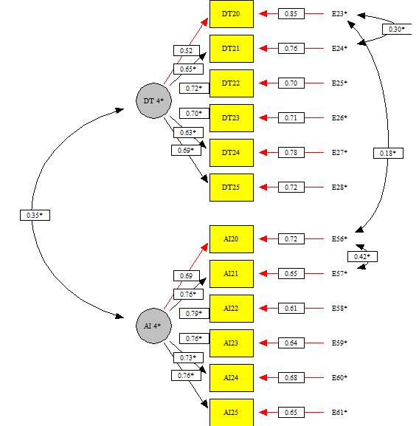
Responde | Reactivo | Pregunta | Alfa de Cronbach sin el reactivo | Correlación total de elementos corregida
Docente o técnico docente | Alfa de Cronbach | Alfa de Cronbach del bloque | 0.764 | 0.000 | Matriz de correlaciones | DT20 | DT21 | DT22 | DT23 | DT24 | DT25 | AI20 | AI21 | AI22 | AI23 | AI24 | AI25
 | DT20 | Señale qué tan eficaz fue su participación, para llevar a cabo las siguientes tareas en las sesiones del Consejo Técnico Escolar. Utilizar los resultados educativos de los alumnos para la conformación del diagnóstico escolar. | 0.746 | 0.440 | DT20 | 1.000
 | DT21 | Señale qué tan eficaz fue su participación, para llevar a cabo las siguientes tareas en las sesiones del Consejo Técnico Escolar. Definir estrategias de acuerdo al diagnóstico escolar para alcanzar los propósitos educativos. | 0.724 | 0.528 | DT21 | 0.426 | 1.000
 | DT22 | Señale qué tan eficaz fue su participación, para llevar a cabo las siguientes tareas en las sesiones del Consejo Técnico Escolar. Proponer acciones que favorezcan la mejora de los aprendizajes de los alumnos. | 0.722 | 0.535 | DT22 | 0.297 | 0.413 | 1.000
 | DT23 | Señale qué tan eficaz fue su participación, para llevar a cabo las siguientes tareas en las sesiones del Consejo Técnico Escolar. Plantear acciones que disminuyan el abandono escolar. | 0.722 | 0.540 | DT23 | 0.286 | 0.349 | 0.394 | 1.000
 | DT24 | Señale qué tan eficaz fue su participación, para llevar a cabo las siguientes tareas en las sesiones del Consejo Técnico Escolar. Proponer actividades que promuevan la convivencia escolar. | 0.739 | 0.469 | DT24 | 0.235 | 0.281 | 0.367 | 0.400 | 1.000
 | DT25 | Señale qué tan eficaz fue su participación, para llevar a cabo las siguientes tareas en las sesiones del Consejo Técnico Escolar. Establecer estrategias para dar cumplimiento a la Normalidad Mínima de Operación Escolar. | 0.723 | 0.532 | DT25 | 0.317 | 0.359 | 0.373 | 0.427 | 0.349 | 1.000
Autoridad inmediata | Alfa de Cronbach | Alfa de Cronbach del bloque | 0.869 | 0.000 | AI20 | 0.201 | 0.152 | 0.139 | 0.100 | 0.095 | 0.125 | 1.000 |  |  |  |  |  | RMSEA = 0.041
 | AI20 | Señale qué tan eficaz fue la participación del docente o técnico docente a su cargo, para llevar a cabo las siguientes tareas en las sesiones del Consejo Técnico Escolar. Utilizar los resultados... (ver cuestionario .pdf) | 0.849 | 0.656 | AI21 | 0.156 | 0.191 | 0.172 | 0.119 | 0.116 | 0.142 | 0.638 | 1.000
 | AI21 | Señale qué tan eficaz fue la participación del docente o técnico docente a su cargo, para llevar a cabo las siguientes tareas en las sesiones del Consejo Técnico Escolar. Definir estrategias de acuerdo... (ver cuestionario .pdf) | 0.842 | 0.696 | AI22 | 0.129 | 0.146 | 0.195 | 0.108 | 0.122 | 0.132 | 0.524 | 0.580 | 1.000
 | AI22 | Señale qué tan eficaz fue la participación del docente o técnico docente a su cargo, para llevar a cabo las siguientes tareas en las sesiones del Consejo Técnico Escolar. Proponer actividades... (ver cuestionario .pdf) | 0.844 | 0.687 | AI23 | 0.116 | 0.121 | 0.136 | 0.173 | 0.119 | 0.132 | 0.481 | 0.509 | 0.529 | 1.000
 | AI23 | Señale qué tan eficaz fue la participación del docente o técnico docente a su cargo, para llevar a cabo las siguientes tareas en las sesiones del Consejo Técnico Escolar. Plantear acciones que disminuyen el abandono escolar. | 0.848 | 0.665 | AI24 | 0.098 | 0.111 | 0.137 | 0.107 | 0.166 | 0.113 | 0.453 | 0.471 | 0.542 | 0.547 | 1.000
 | AI24 | Señale qué tan eficaz fue la participación del docente o técnico docente a su cargo, para llevar a cabo las siguientes tareas en las sesiones del Consejo Técnico Escolar. Proponer actividades que promuevan la convivencia escolar. | 0.852 | 0.639 | AI25 | 0.120 | 0.128 | 0.133 | 0.111 | 0.104 | 0.170 | 0.498 | 0.527 | 0.519 | 0.555 | 0.517 | 1.000
 | AI25 | Señale qué tan eficaz fue la participación del docente o técnico docente a su cargo, para llevar a cabo las siguientes tareas en las sesiones del Consejo Técnico Escolar. Establecer estrategias para... (ver cuestionario .pdf) | 0.848 | 0.664

Bloque_5
Bloque V. Sobre las acciones que realiza para su desarrollo profesional.

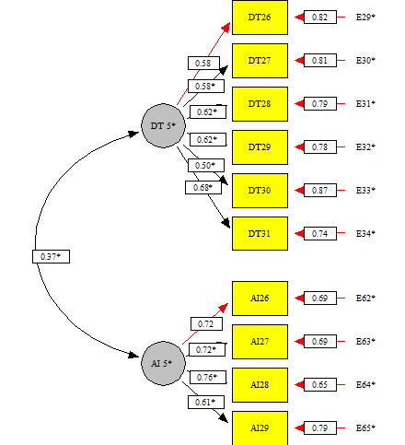
Responde | Reactivo | Pregunta | Alfa de Cronbach sin el reactivo | Correlación total de elementos corregida
Docente o técnico docente | Alfa de Cronbach | Alfa de Cronbach del bloque | 0.715 | 0.000 | Matriz de correlaciones | DT26 | DT27 | DT28 | DT29 | DT30 | DT31 | AI26 | AI27 | AI28 | AI29
 | DT26 | Señale qué tan eficaz fue al llevar a cabo las tareas que contribuyen a su desarrollo profesional. Participar en reuniones con sus pares para identificar aspectos de mejora en su desempeño. | 0.680 | 0.434 | DT26 | 1.000
 | DT27 | Señale qué tan eficaz fue al llevar a cabo las tareas que contribuyen a su desarrollo profesional. Emplear la lectura de textos como estrategia de estudio que impactan en su práctica educativa. | 0.675 | 0.452 | DT27 | 0.271 | 1.000
 | DT28 | Señale qué tan eficaz fue al llevar a cabo las tareas que contribuyen a su desarrollo profesional. Participar con otros agentes educativos en redes de colaboración académicas para el intercambio de experiencias. | 0.670 | 0.476 | DT28 | 0.338 | 0.310 | 1.000
 | DT29 | Señale qué tan eficaz fue al llevar a cabo las tareas que contribuyen a su desarrollo profesional. Participar en el intercambio de experiencias educativas en el Consejo Técnico Escolar que promueven su aprendizaje. | 0.677 | 0.450 | DT29 | 0.343 | 0.243 | 0.338 | 1.000
 | DT30 | Señale qué tan eficaz fue al llevar a cabo las tareas que contribuyen a su desarrollo profesional. Emplear los materiales impresos y/o los recursos de las Tecnologías de la Información y la Comunicaci...(ver cuestionario .pdf) | 0.694 | 0.388 | DT30 | 0.203 | 0.305 | 0.241 | 0.246 | 1.000
 | DT31 | Señale qué tan eficaz fue al llevar a cabo las tareas que contribuyen a su desarrollo profesional. Emplear la información que obtiene de los espacios académicos para fortalecer su formación. | 0.662 | 0.504 | DT31 | 0.291 | 0.369 | 0.346 | 0.319 | 0.324 | 1.000 |  |  |  |  | RMSEA = 0.048
Autoridad inmediata | Alfa de Cronbach | Alfa de Cronbach del bloque | 0.782 | 0.000 | AI26 | 0.159 | 0.095 | 0.103 | 0.131 | 0.085 | 0.106 | 1.000
 | AI26 | Señale qué tan eficaz fue el docente o técnico docente a su cargo al llevar a cabo las tareas que contribuyen a su desarrollo profesional. Participar en reuniones con sus pares para identificar... (ver cuestionario .pdf) | 0.727 | 0.591 | AI27 | 0.114 | 0.125 | 0.176 | 0.127 | 0.099 | 0.131 | 0.490 | 1.000
 | AI27 | Señale qué tan eficaz fue el docente o técnico docente a su cargo al llevar a cabo las tareas que contribuyen a su desarrollo profesional. Participar con otros agentes educativos en redes... (ver cuestionario .pdf) | 0.720 | 0.603 | AI28 | 0.120 | 0.104 | 0.117 | 0.192 | 0.093 | 0.114 | 0.536 | 0.500 | 1.000
 | AI28 | Señale qué tan eficaz fue el docente o técnico docente a su cargo al llevar a cabo las tareas que contribuyen a su desarrollo profesional. Participar en el intercambio de experiencias educativas en... (ver cuestionario .pdf) | 0.710 | 0.623 | AI29 | 0.095 | 0.114 | 0.098 | 0.113 | 0.187 | 0.116 | 0.396 | 0.459 | 0.451 | 1.000
 | AI29 | Señale qué tan eficaz fue el docente o técnico docente a su cargo al llevar a cabo las tareas que contribuyen a su desarrollo profesional. Emplear los materiales impresos y/o los recursos de las... (ver cuestionario .pdf) | 0.756 | 0.532

